Лист1
28.14.13.131-00000002 - Кран для подсоединения фильтра питьевой воды
Описание | Нет
Обязательна к применению
ОКПД2 | 28.14.13.131 - Краны (шаровые, конусные и цилиндрические)
Укрупнённая | Нет
Единица измерения | Штука
Указание дополнительных характеристик | Разрешено
Регламенты и стандарты | ГОСТ Р 32415-2013; ГОСТ 21345-2005; ГОСТ 59553-2021
Типовые контракты | Нет
Характеристики
Наименование характеристики | Единица измерения | Значения | Обязательная | Вид
Вид крана |  | Шаровый | Да | Неизменяемая
Форма корпуса |  | Прямой | Нет | Изменяемая с одним значением
Тип присоединения |  | Соединитель, переходник | Нет | Изменяемая с одним значением
Номинальное давление | Мегапаскаль | 3.0 | Нет | Изменяемая с одним значением
Тип проточной части корпуса крана |  |  | Нет | Изменяемая с одним значением
Наименование (состав) рабочей среды |  | Вода | Нет | Изменяемая с одним значением
Материал корпуса |  | латунь | Нет | Изменяемая с одним значением
Тип управления |  | Привод ручной (флажок) | Нет | Изменяемая с одним значением
Номинальный диаметр (DN) |  | 15(1/2") | Нет | Изменяемая с одним значением
Тип комбинированного присоединения |  | Соединитель, переходник | Нет | Изменяемая с одним значением
Максимальная температура рабочей среды |  | 140 | Нет | обусловлена параметрами инженерной системы Закачика
Тип резьбового соединения |  | внутренняя резьба, цанговое соединение (обжим) | Да | для монтажа изделия в существующую систему

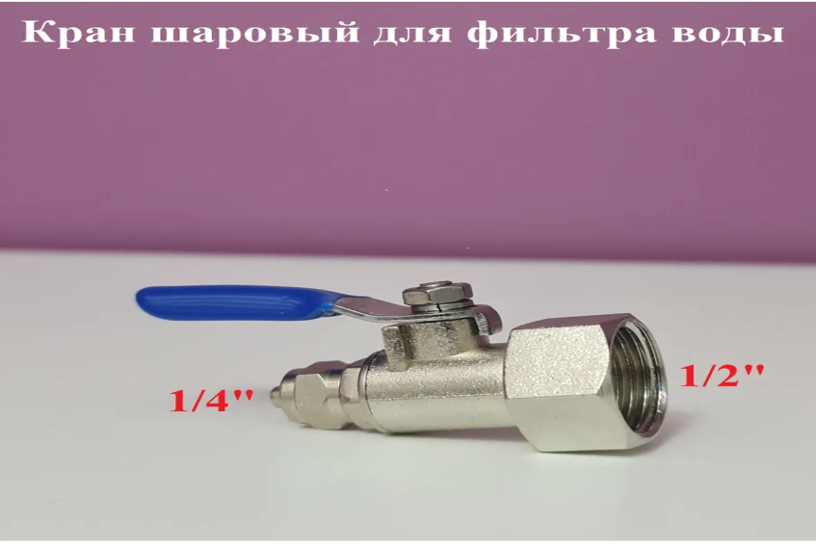 |  |  |  | Кран тройник предназначен для подключения питьевого фильтра к водопроводу. Адаптер имеет присоединительные размеры 1/2"внутренняя резьба и боковой выход цанговое соединение(обжим) 1/4" к которому присоединяетя трубка цанговым соединением диаметром 6мм для подачи воды в фильтр.

28.14.12 - Сифон сливной для кондиционера в канализацию сухой с гидромеханическим затвором G-35 Mini
Описание | Нет
Обязательна к применению
ОКПД2 | 28.14.12 - Арматура санитарно-техническая (краны, клапаны для раковин, моек, биде, унитазов…)
Укрупнённая | Нет
Единица измерения | Штука
Указание дополнительных характеристик | Разрешено
Регламенты и стандарты

Типовые контракты | Нет
Характеристики
Наименование характеристики | Единица измерения | Значения | Обязательная | Вид
Тип |  | Сифон сливной | Да | Неизменяемая
Направление выпуска |  | Вертикальное (в пол) | Нет | Изменяемая с одним значением
Присоединительный размер | мм | Ø16 мм и Ø20 мм | Нет
Выходное отверстие: | мм | Ø16 мм и Ø50 мм | Нет
Гидрозатвор комбинированный с шариком | мм | 40 мм | Нет | Изменяемая с одним значением
Наименование (состав) рабочей среды |  | Вода | Нет | Изменяемая с одним значением
Материал корпуса |  | полипропилен | Нет | Изменяемая с одним значением
Пропускная способность | л/ч (л/с) | 325 л/ч (0,09 л/с) | Нет | Изменяемая с одним значением
Вес | г | 80 | Нет | Изменяемая с одним значением
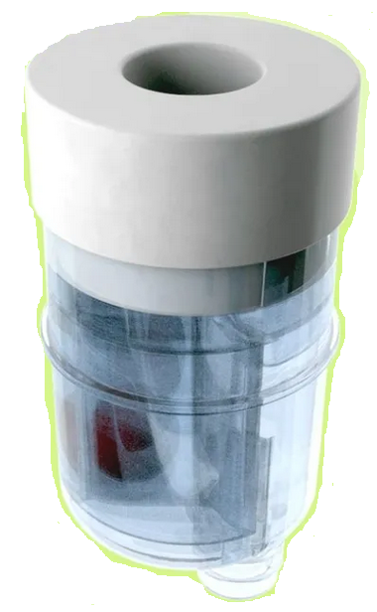
Особенности |  | Гидрозатвор, Обратный клапан
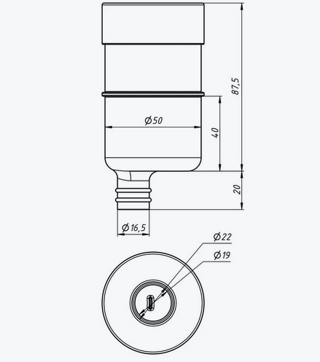

 |  |  |  | Описание
 |  |  |  | Сухой сифон для кондиционера для предотвращения неприятного запах из канализации. Срок эксплуатации не менее 50 лет. Пропускная способность 325 л/час. Установка в канализационный патрубок 50 мм. Дренажный шланг 16-20 мм.

